DM45G电机综合测试

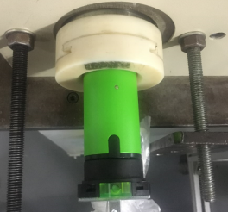
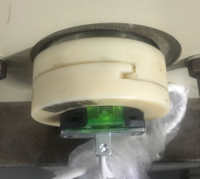
1.电机装入综合测试台
2.用手来回转动，使电机减速端卡进测试台方形槽中
★先确认产品电压频率并调整好
1.减速端装入测试台
按钮朝上，装入完全后效果
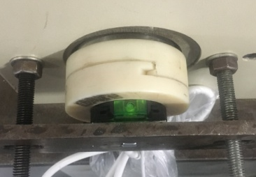
2.装测试扣板
方轴插入测试扣板，测试扣板贴平前盖板
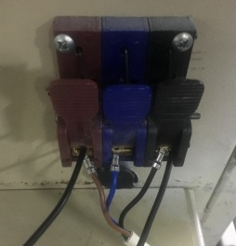
3.转接线接入综合测试台
棕线+电容一根引线
蓝线
黑线+电容另一根引线
DOOYA 作业指导书JS-9-1.343 C/00
适用类型：DM45G电机[CM11565#] | 制程站别：综合测试 | 人数：1 | 标准工时： | 日期：2018/3/15
作业步骤：

4.按启动开关
按下开关测试台启动
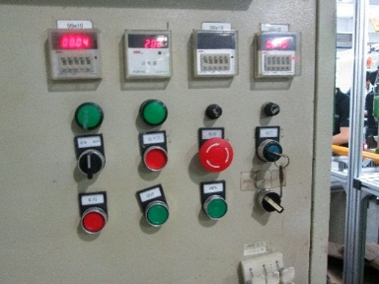
5.按正转开关
按下正转开关，电机上行
计数开关
6.测试提升力
★电机不能拉不动，不能出现反转的情况
电机上行过程测试3次电机上行提升力，每次上升距离大于10cm，砝码要经过计数开关
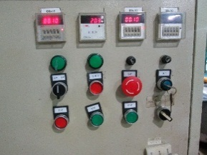
7.按逆转开关
按下逆转开关，电机下行
8.测试下行刹车
计数开关
电机下行过程测试3次电机刹车，每次电机运行距离不能小于10cm
★不能刹车打滑


9.取出电机
待砝码完全落下，按启动开关，电机停止，取下电源线及扣板

